Forside
KonfliktStatistik 1. kvartal 2020
8. juni 2020
Statistik-Nyt

Lavt konfliktomfang for 1. kvartal i et overenskomstår

Antallet af tabte arbejdsdage som følge af overenskomststridige arbejdsstandsninger er væsentligt lavere end andre 1. kvartaler i år med overenskomstforhandlinger. I 1. kvartal 2020 var der 1.325 tabte arbejsdage som følge af overenskomststridige arbejdsstandsninger. Det er et fald både i forhold til sidste kvartal og samme kvartal sidste år.

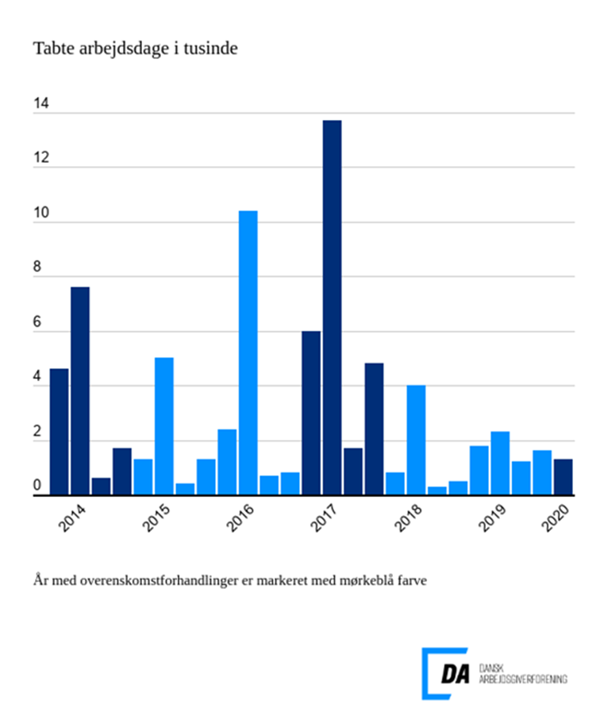

Tabel 1 Overenskomststridige arbejdsstandsninger, år og kvartaler
Tabel 2 Overenskomststridige arbejdsstandsninger, 1. kvartal 1991-
Tabel 3 Overenskomststridige arbejdsstandsninger, 1991-
Tabel 4 Konfliktårsag: Løn og andre betalingsforpligtelser, 1. kvartal 1991-
Tabel 5 Konfliktårsag: Løn og andre betalingsforpligtelser, 1991-
Metode
Kontakt

I 1. kvartal 2020 var der 44 overenskomststridige arbejdsstandsninger, der førte til 1.325 tabte arbejdsdage. Arbejdsstandsningerne involverede i gennemsnit 28,7 personer og var af 1,1 dags varighed. De to primære konfliktårsager var overenskomstforhold og arbejdsforhold.
Overenskomstforhold førte til flest konflikter
Konfliktomfanget er det laveste målt siden 1991 for 1. kvartaler i år med overenskomstforhandlinger. Det er uvist, hvor meget nedlukningen af Danmark har påvirket konfliktomfanget, men der kan have været en effekt for sidste halvdel af marts. De to hyppigst anvendte konfliktårsager i 1. kvartal 2020 er overenskomstforhold og arbejdsforhold, der ledte til henholdsvis 16 og 13 konflikter. De to årsager stod tilsammen for 65 pct. af alle konflikter og for 645 af de tabte arbejdsdage.

